Detail
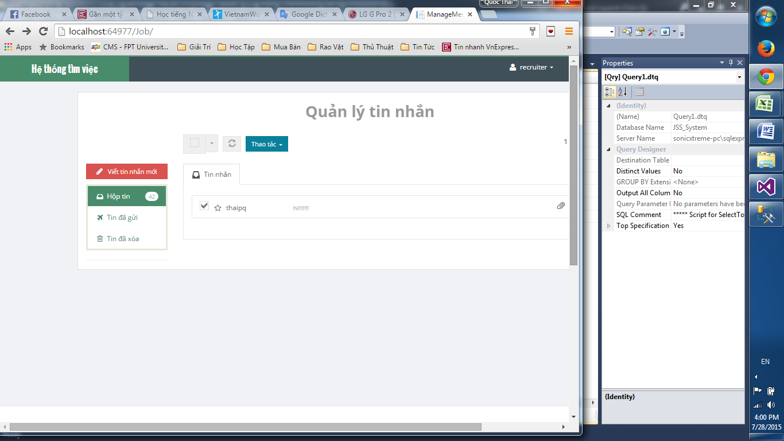

giao diện lỗi

số tin nhắn chưa đọc không khớp

